MIDI
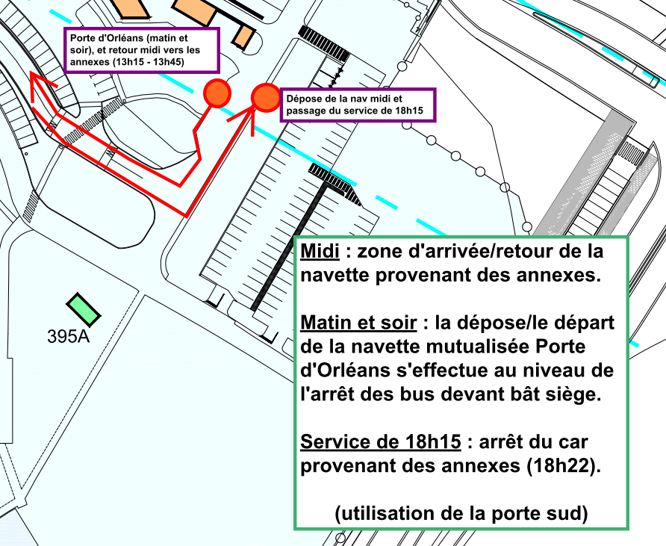
ITINERAIRE DE LA NAVETTE DU MIDI |  |  | NAVETTE SPECIFIQUE DIGITEO MOULON - ORME (pour RIE)
Circuit DIGITEO MOULON => ORME => CEA/SITE PRINCIPAL => ORME => DIGITEO MOULON |  |  | Digitéo Moulon | Bât 712 (abribus) |  | Digitéo Moulon
Digitéo Moulon - Rue Noetzlin - Arrêt IBP | 12:00:00 | 12:30:00 | Départ | Arrivée | Départ | Arrivée
Orme - Abribus près du bât 712 | 12:04:00 | 12:34:00 | 12:05:00 | 12:10:00 | 12:15:00 | 12:20:00
Orme - Abribus près 706 sud | 12:05:00 | 12:35:00 | 12:25:00 | 12:30:00 | 12:35:00 | 12:40:00
Orme - Abribus près 703 | 12:06:00 | 12:36:00 | 12:45:00 | 12:50:00 | 12:55:00 | 13:00:00
Zone 306 - Porte "est" | 12:10:00 | 12:40:00 | 13:05:00 | 13:10:00 | 13:15:00 | 13:20:00
 |  |  | 13:25:00 | 13:30:00 | 13:35:00 | 13:40:00
Circuit retour : Arrêt des bus zone 306 - Porte "est" | 13:15:00 | 13:45:00 | 13:45:00 | 13:50:00 | 13:55:00 | 14:00:00
Orme - Face Abribus près du bât 703 | 13:20:00 | 13:48:00
Orme - Face Abribus près 706 sud | 13:21:00 | 13:49:00
Orme - Face Abribus près 712 | 13:22:00 | 13:50:00
Digitéo Moulon - Rue Noetzlin - Arrêt IBP | 13:26:00 | 13:54:00

ATTENTION : la navette effectue ses arrêts au niveau du bâtiment siège (en passant par porte sud) de chaque côté de la voie selon le sens (arrivée côté parking siège, départ zébras/zone de stationnement des bus)

